健康
< 返回
消耗卡路里数
< 返回
距离
 |  |  |  |  |  |  |  | 首页 |  |  |  |  | 点击卡路里 |  |  |  | 点击公里数
 |  |  |  |  |  | 手环图标 连接状态 手环点量 |  | **手环 |  | 设置

时间
星期日-----------------------------------------------------------星期六
星期日-----------------------------------------------------------星期六
 |  |  |  |  |  | 《 卡路里消耗 》 |  |  |  |  | 条形图 |  |  |  | 条形图
消耗的卡路里
距
离
 |  |  |  | 注意1：点击卡路里消耗两侧的方向，能 查看之前时间上的数据（按天）。【开发人员注意，翻看之前数据的时候时间上的变化】

 |  |  |  |  |  | 公里数 |  | 分钟数 |  | 步数

 |  |  |  |  |  |  |  |  |  |  | 本周 |  |  | 消耗******卡路里 | 本周 |  |  | 公里数
 |  |  |  |  |  | 体重 |  |  | 喝水 |  | 今天 | 消耗******卡路里 |  |  | 今天 | *公里
 |  |  |  |  |  |  |  |  |  |  | 周二 | 消耗******卡路里 |  |  | 周二 | *公里
 |  |  |  |  |  |  |  |  |  |  | 周一 | 消耗******卡路里 |  |  | 周一 | *公里
 |  |  |  |  |  |  |  |  |  |  | 周日 | 消耗******卡路里 |  |  | 周日 | *公里
 |  |  |  |  |  |  |  |  |  |  | 上周 |  |  | 消耗******卡路里 | 上周 |  |  | 公里数
 |  |  |  |  |  | 上午9点到下午5点每小时步数 |  |  | 记录锻炼 |  | 周六 | 消耗******卡路里 |  |  | 周六 | *公里
 |  |  |  |  |  |  |  |  |  |  | 周五 | 消耗******卡路里 |  |  | 周五 | *公里
 |  |  |  |  |  |  |  |  |  |  | 周四 | 消耗******卡路里 |  |  | 周四 | *公里
 |  |  |  |  |  |  |  |  |  |  | 周三 | 消耗******卡路里 |  |  | 周三 | *公里
 |  |  |  |  |  |  |  |  |  |  | 周二 | 消耗******卡路里 |  |  | 周二 | *公里
 |  |  |  |  |  |  |  |  |  |  | 周一 | 消耗******卡路里 |  |  | 周一 | *公里
 |  |  |  |  |  |  |  |  |  |  | 周日 | 消耗******卡路里 |  |  | 周日 | *公里
 |  |  |  |  |  |  |  |  |  |  | 7月31-8月6日 |  |  | 消耗******卡路里 | 7月31-8月6日 |  |  | 公里数
 |  |  |  |  |  |  |  |  |  |  | 周六 | 消耗******卡路里 |  |  | 周六 | *公里
 |  |  |  |  |  |  |  |  |  |  | 周五 | 消耗******卡路里 |  |  | 周五 | *公里
 |  |  |  |  |  |  |  | 下拉刷新数据 |  |  |  |  | 下拉显示更多 |  |  |  | 下拉显示更多

< 返回
体 重
< 返回
步 数
 |  |  |  |  |  |  |  | 编辑目标+
 |  |  |  |  |  |  |  |  |  |  |  |  | 点击步数
 |  |  |  |  |  | × |  |  |  |  |  |  |  |  | 活动目标 完成

星期日-----------------------------------------------------------星期六
星期日-----------------------------------------------------------星期六
 |  |  |  |  |  |  |  |  |  |  |  |  |  |  | 每日活动
折线图 |  |  |  |  |  |  |  |  |  |  | 条形图
体
重
消耗的卡路里
 |  |  |  |  |  |  |  | 我们开始做吧！ |  |  |  |  |  |  | 步数 点击直接修改设置
 |  |  |  |  |  |  |  |  |  |  |  |  |  |  | 举例 点击直接修改设置
 |  |  |  |  |  |  |  |  |  |  |  |  |  |  | 消耗卡路里数
 |  |  |  |  |  |  | 图片 |  |  |  |  |  |  |  | 活跃分钟数
 |  |  |  |  | `------> |  |  |  |  |  |  |  |  |  | 攀爬楼梯层数
 |  |  |  |  | `------>
 |  |  |  |  | `------> |  |  |  |  |  |  |  |  |  | 每小时活动目标
 |  |  |  |  | `------>

目标完成进度 |  |  |  | 编辑目标＋ |  |  |  |  |  |  | 本周 |  |  | *步
** | 公 斤 |  |  |  |  |  |  |  |  |  | 今天 | *步
 |  |  | 还差**公斤即可实现目标。 |  |  |  |  | 您希望 |  |  | 周二 | *步
减重起始时间： |  |  |  |  |  |  |  |  |  |  | 周一 | *步 |  |  |  | 注意2：点击右上角完成之后回到之前点击页
 |  | 记录体重 |  |  |  |  |  |  |  |  | 周日 | *步
本周（7月22日-28日） |  |  | 平均**公斤 |  |  |  |  |  |  |  | 上周 |  |  | *步
2016-07-28 | 91公斤 | > |  |  |  | 减肥吗？ |  |  |  |  | 周六 | *步
2016-07-27 | 91公斤 | > |  |  |  |  |  |  |  |  | 周五 | *步
2016-07-26 | 91公斤 | 点击此处进入编辑 > |  |  |  |  |  |  |  |  | 周四 | *步
2016-07-25 | 91公斤 | > |  |  |  | 长胖？ |  |  |  |  | 周三 | *步
2016-07-24 | 91公斤 | > |  |  |  |  |  |  |  |  | 周二 | *步
2016-07-23 | 91公斤 | > |  |  |  |  |  |  |  |  | 周一 | *步
2016-07-22 | 91公斤 | > |  |  |  | 保持体重？ |  |  |  |  | 周日 | *步
上周 |  |  |  |  |  |  |  |  |  |  | 7月31-8月6日 |  |  | *步
 |  |  |  |  |  |  |  |  |  |  | 周六 | *步
 |  |  |  |  |  |  |  |  |  |  | 周五 | *步
 |  |  |  |  |  |  |  |  |  |  |  |  | 下拉显示更多

 |  |  |  |  |  |  | 选择 减肥 长胖 保持均用下面这个

取消 记录体重 存储 |  |  |  |  |  | < （ 点击返回 ）

DATA |  |  |  |  |  | 您的体重的目标是多少？

2016年8月17日 周三

WEIGHT

91公斤

 |  |  |  |  |  | 滑动数字选择插件

 |  |  |  |  |  | 保存

 |  |  |  |  |  |  |  | 水
< 体重 编辑日志 |  |  |  |  |  | < 水摄入

星期日-----------------------------------------------------------星期六
DATA |  |  |  |  |  | 条形图
水的摄入量
2016年8月17日 周三

WEIGHT

91公斤

 |  |  |  |  |  | 今日摄入量快速添加
 |  |  |  |  |  | 一杯（250 毫升） |  | 一瓶（500 毫升） |  | 一大瓶（750 毫升）

 |  |  |  |  |  | 今日已摄入量
 |  |  |  |  |  | 图片 |  | 您的****毫升目标的***毫升

 |  |  |  |  |  | 星期三 | *毫升
 |  |  |  |  |  | 星期二 | *毫升
 |  |  |  |  |  | 星期一 | *毫升
删除 |  |  |  |  |  | 上周 平均*毫升
 |  |  |  |  |  | 2016-08-10 | *毫升
保存 |  |  |  |  |  | 2016-08-09 | *毫升
 |  |  |  |  |  | 2016-08-08 | *毫升

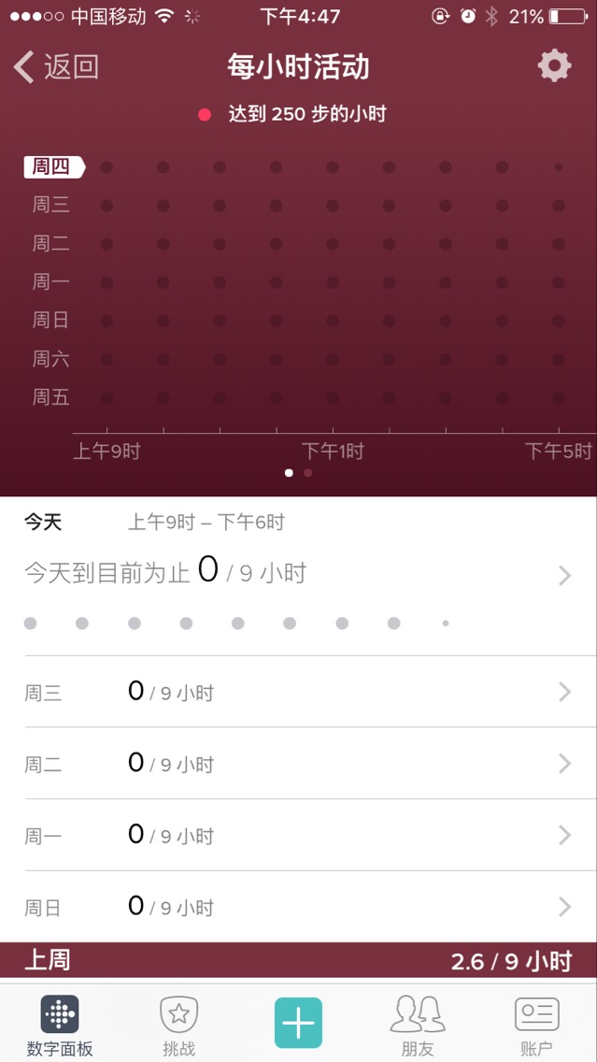
 |  |  |  |  |  |  | 每小时活动目标 完成

 |  |  |  |  |  | 设置--》 | 开始时间 上午 00：00

 |  |  |  |  |  |  | 结束时间 下午 99:99

 |  |  |  |  |  |  | 告诉我们您想在哪几个小时走250步。随意选择一天内连续的5-14个小时

蓝牙手环
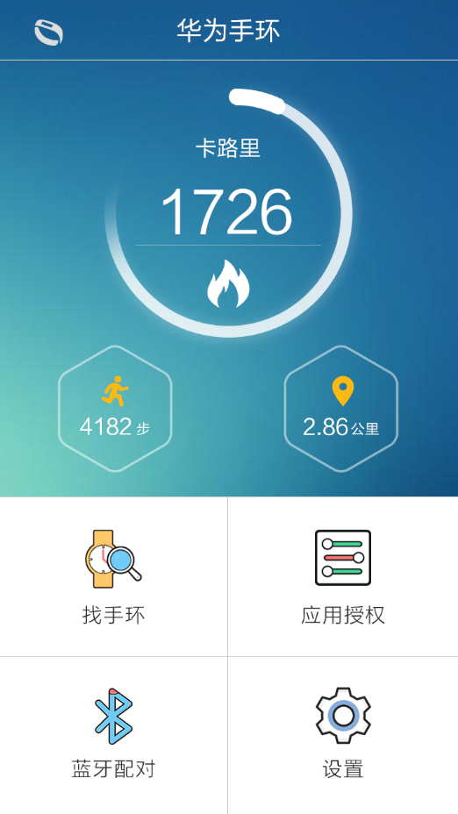

 |  |  |  |  |  |  |  | 找手环 | 久坐提醒
< 返回
设置
 |  |  |  |  |  |  |  | 睡眠监测 | 设置

 |  |  |  |  |  |  |  |  |  |  |  |  | 图片 防丢（手环手机脱落 断开提醒） 苹果风格开关

 |  |  |  |  |  |  |  |  |  |  |  |  | 短信服务 | 参考蓝牙通知
 |  |  |  |  |  |  |  |  |  |  |  |  | 来电服务
 |  |  |  |  |  |  |  |  |  |  |  |  | 通知栏开关
 |  |  |  |  |  |  |  |  |  |  |  |  | 应用开关
 |  |  |  |  |  |  |  |  |  |  |  |  | 图片 卡路里数 3000大卡 >>>

< 返回
消耗卡路里数
< 返回
距离
< 返回
步 数
 |  |  |  |  |  |  |  |  |  |  |  |  | 图片 距离 5000米 >>>

星期日-----------------------------------------------------------星期六
星期日-----------------------------------------------------------星期六
星期日-----------------------------------------------------------星期六
消耗的卡路里
距
离
消耗的卡路里
 |  |  |  |  |  |  |  |  |  |  |  |  | 图片 步数 10000步 >>>
条形图 |  |  |  | 条形图 |  |  |  |  | 条形图
 |  |  |  |  |  |  |  |  |  |  |  |  | 图片 久坐提醒 1小时 >>>

< 返回

本周 |  |  | 消耗******卡路里 | 本周 |  |  | 公里数 |  | 本周 |  |  | *步 | 卡路里 10000步
今天 | 消耗******卡路里 |  |  | 今天 | *公里 |  |  |  | 今天 | *步
周二 | 消耗******卡路里 |  |  | 周二 | *公里 |  |  |  | 周二 | *步
周一 | 消耗******卡路里 |  |  | 周一 | *公里 |  |  |  | 周一 | *步
周日 | 消耗******卡路里 |  |  | 周日 | *公里 |  |  |  | 周日 | *步
上周 |  |  | 消耗******卡路里 | 上周 |  |  | 公里数 |  | 上周 |  |  | *步
< 返回
周六 | 消耗******卡路里 |  |  | 周六 | *公里 |  |  |  | 周六 | *步
周五 | 消耗******卡路里 |  |  | 周五 | *公里 |  |  |  | 周五 | *步
周四 | 消耗******卡路里 |  |  | 周四 | *公里 |  |  |  | 周四 | *步
周三 | 消耗******卡路里 |  |  | 周三 | *公里 |  |  |  | 周三 | *步 |  |  | 距离 10000咪
周二 | 消耗******卡路里 |  |  | 周二 | *公里 |  |  |  | 周二 | *步
周一 | 消耗******卡路里 |  |  | 周一 | *公里 |  |  |  | 周一 | *步
周日 | 消耗******卡路里 |  |  | 周日 | *公里 |  |  |  | 周日 | *步
7月31-8月6日 |  |  | 消耗******卡路里 | 7月31-8月6日 |  |  | 公里数 |  | 7月31-8月6日 |  |  | *步
周六 | 消耗******卡路里 |  |  | 周六 | *公里 |  |  |  | 周六 | *步
< 返回
周五 | 消耗******卡路里 |  |  | 周五 | *公里 |  |  |  | 周五 | *步
 |  | 下拉显示更多 |  |  |  | 下拉显示更多 |  |  |  |  | 下拉显示更多

 |  |  |  |  |  |  |  |  |  |  |  |  | 步数 10000步
< 返回
睡眠监测

星期日-----------------------------------------------------------星期六
 |  |  |  | 条形图
睡眠质量
离
< 返回

 |  |  |  |  |  |  |  |  |  |  |  |  | 打开提醒 苹果风格开关

 |  |  |  |  |  |  |  |  |  |  |  |  | 久坐提醒 10000步

 |  |  |  | 本周 | 辗转次数 |  | 睡眠质量
 |  |  |  | 今天 | 5<次 |  | 特优
 |  |  |  | 周二 | 5-15次 |  | 良好
 |  |  |  | 周一 | 15-50次 |  | 较差
 |  |  |  | 周日 | >50次 |  | 失眠
 |  |  |  | 上周 | 辗转次数 |  | 睡眠质量
 |  |  |  | 周六
 |  |  |  | 周五
 |  |  |  | 周四
 |  |  |  | 周三
 |  |  |  | 周二
 |  |  |  | 周一
 |  |  |  | 周日
 |  |  |  | 7月31-8月6日 | 辗转次数 |  | 睡眠质量
 |  |  |  | 周六
 |  |  |  | 周五

